Тех задание
Техническое задание на постройку стенда белорусских производителей Made in Belarus на международной промышленной выставки «ИННОПРОМ. Центральная Азия» (г. Ташкент, 20 – 22 апреля 2026 г.)
 | Анкета компании-застройщика
 | Название компании:
 | Контактное лицо:
 | Наличие портфолио (в наличии / нет в наличии)
 | Сайт (ссылка на веб-сайт)
 | Свидетельство о регистрации (данные о регистрации, ИНН)
 | Опыт работы (возраст компании)
 | Опыт работы с Белинтерэкспо (совместные проекты)
 | Местоположение главного офиса (только город)
 | Местоположение производственного цеха (только город)
 | Банковский счет
 | Валюта платежей
 | Есть ли заказы на выставке помимо Белинтерэкспо (да / нет)

На схеме павильона "Национальная экспозиция Республики Беларусь"
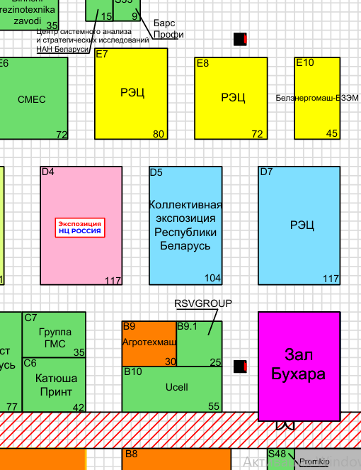 |  |  | Выставка | ИННОПРОМ. Центральная Азия 2026
 |  |  | Дата | 20 - 22 апреля
 |  |  | Город | Ташкент
 |  |  | Экспонент | УП "Белинтерэкспо" БелТПП
 |  |  | Метраж | 104
 |  |  | Размеры | 8 м х 13 м
 |  |  | Павильон и номер стенда | Выставочный комплекс CAEx Uzbekistan - D5
 |  |  | Дизайн-проект | Составлено УП "Белинтерэкспо" БелТПП

* Разделы заполняются и дополняются компанией-застройщиком
Пол:
 | Перечень | Описание |  | Цена | Кол-во |  | Сумма
1. | Напольное покрытие | Ковралин согласно дизайну |  |  | 104 | м² | 0
1. | оклейка стен согласно слайду 7 дизайн проекта | согласно дизайну |  |  | 104 | м² | 0
ИТОГО: |  |  |  |  |  |  | 0
Стенд (104 кв.м.):
№ | Перечень | Описание |  | Цена | Кол-во |  | Сумма
 | Логотип Made in Belarus | логотип с контражурной подсветкой Made in Belarus (на дизайне отмечено) |  |  | 3 | шт.
 | Надпись Республика Беларусь | с контражурной подсветкой (на дизайне отмечено) |  |  | 1 | шт.
 | Надпись Republic of Belarus | с контражурной подсветкой (на дизайне отмечено) |  |  | 1 | шт.
 | Надпись Belarus Respublicasi | с контражурной подсветкой (на дизайне отмечено) |  |  | 1 | шт.
 | Флаг Республики Беларусь | (на дизайне отмечено) |  |  | 3 | шт.
 | Логотипы | Логотипы организаций-участников будут направлены отдельно, с учетом дизайн проекта (контражурная подсветка и тд) |  |  |  | шт.
 | Светодиодная лента по периметру стенда | на дизайне отмечены светодиодные элементы |  |  |  | м
 | Подсобное помещение BELAZ (согласно дизайн проекту) |  |  |  | 1
 | Дверь | Дверь с фурнитурой, ключами, порталом и металлическим порогом |  |  | 5 | шт.
 | Несущие стены* | согласно дизайн проекта |  |  |  | м
 | Высота стенда* | 3,5 метров |  |  | 5 | шт.
 | Витрина (согласно дизайн проекту) | (согласно дизайн проекту) |  |  | 1 | шт.
 | Буклетница (согласно дизайн проекту) |  |  |  | 4 | шт.
 | Автоматическая система вращения колеса ( 450 кг)(согласно дизайн проекту) | 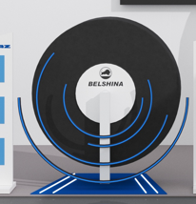 |  |  | 1 | шт.
 | Настройка стенда (согласно дизайн проекту) | 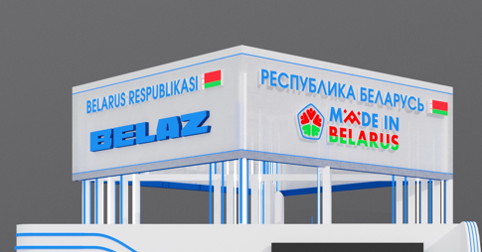
 | Витрина БЕЛАЗ (согласно дизайн проекту) |  |  |  | 1 | шт.
 | Переговорная зона/комната BELAZ (согласно дизайн проекту) с потолком и Кондиционер с пультом, баком, теплообменником и пластиковым кабельканалом для прокладки магистралКондиционер с пультом, баком, теплообменником и пластиковым кабельканалом для прокладки магистрали, оборудованием | (согласно дизайн проекту) |  |  | 1
 | Диодная подсветка | Светокороб (гибкий провод) с рассеивателем на стенах и в антаблементе стен |  |  |  | м | 0
 | Переговорная зона/комната общая (согласно дизайн проекту) | (согласно дизайн проекту) |  |  | 1
 | Телевизор 55 дюйма с пультом и проводным USB удлинителем | (согласно дизайн проекту) |  |  | 6
 | Телевизор 65 дюйма с пультом и проводным USB удлинителем | (согласно дизайн проекту) |  |  | 1
 | Подсобное помещение общая (согласно дизайн проекту) | Каркас стен ДСП / МДФ с пленкой |  |  | 1
ИТОГО:
ИТОГО С НДС
Электричество и освещение:
№ | Перечень | Описание |  | Цена | Кол-во |  | Сумма
 | Прожектор и светильники | общий свет + переговорнаякомната/подсобное помещение |  |  |  | шт.
 | Трековый светильник | (согласно дизайн проекту) |  |  |  | шт.
 | Подвесной потолок | (согласно дизайн проекту) |  |  | 2 | шт.
 | Розетка | (согласно дизайн проекту) |  |  |  | шт.
 | Силовой кабель |  |  |  |  | м
 | Подвод электричества |  |  |  |  | -
 | Полное оснащение освещения и электричества для стенда | (согласно дизайн проекту)
 | Электрический щиток с замком | - |  |  |  | шт.
ИТОГО:
Производственные расходы:
№ | Перечень | Описание |  | Цена | Кол-во |  | Сумма
1. | Художественное макетирование, верстка и подготовка к печати | - |  |  |  | -
2. | Расходные материалы / пленка / упаковка мебели | - |  |  |  | -
3. | Монтажные / демонтажные работы дневные | - |  |  |  | -
4. | Монтажные / демонтажные работы ночные | - |  |  |  | -
5. | Транспортные расходы (с оформлением пропусков) | - |  |  |  | -
6. | Уборка стенда после монтажа | Обеспыливание всех поверхностей, уборка мусора |  |  |  | -
7. | Вывоз мусора / утилизация стенда | - |  |  |  | -
8. | Утилизационный сбор | - |  |  |  | -
9. | Ежедневная уборка стенда | Сопровождение на протяжении мероприятия, утренняя уборка |  |  |  | -
10. | Дежурный электрик/монтажник |  |  |  |  | -
12. | Огнетушители | - |  |  |  | шт.
13. | Ранний заезд (за 1 день)
14. | WiFi | 15 человек одновременно |  |  |  | -
ИТОГО:
ИТОГО РАБОТ:
НАЛОГИ (Система налогобложения_____________):
ИТОГО С НАЛОГАМИ:

Оборудование
№ | Перечень | Описание |  | Цена | Кол-во |  | Сумма
 | Информационная стойка (с замком и розеткой) | (согласно дизайну) |  |  | 8 | шт.
 | Стул |  |  |  | 20 | шт.
 | Стул барный |  |  |  | 8 | шт.
 | Стол |  |  |  | 10 | шт.
 | Витрина стеклянная с подсветкой 500х500х2000 |  |  |  | 1 | шт.
 | Напольное растение |  |  |  | 7 | шт.
 | Стул офисный | 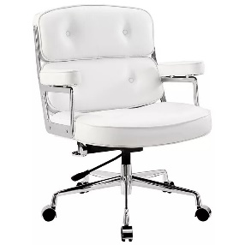 |  |  | 1 | шт.
 | Тумба с замком и ключом для хранения | 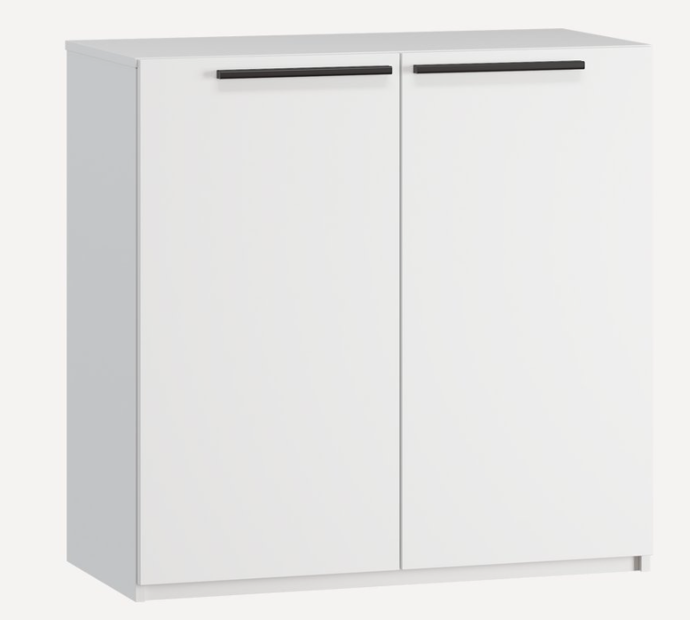 |  |  | 4 | шт.
 | Витрина стеклянная с подсветкой 1000х500х2000 | 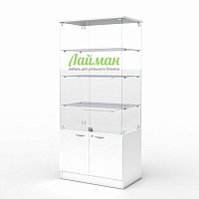 |  |  | 1 | шт.
 | Кулер, холодная-горячая вода (5 бутылей воды) |  |  |  | 2 | компл.
 | Кондиционер с пультом, баком, теплообменником и пластиковым кабельканалом для прокладки магистрали | 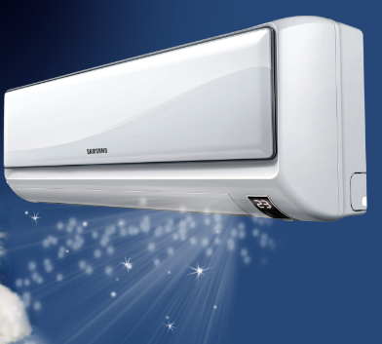 |  |  | 1 | шт.
 | Стол для переговоров на 6-8 персон ЛДСП, 2200х700х750 |  |  |  | 2 | шт.
 | Стеллаж | 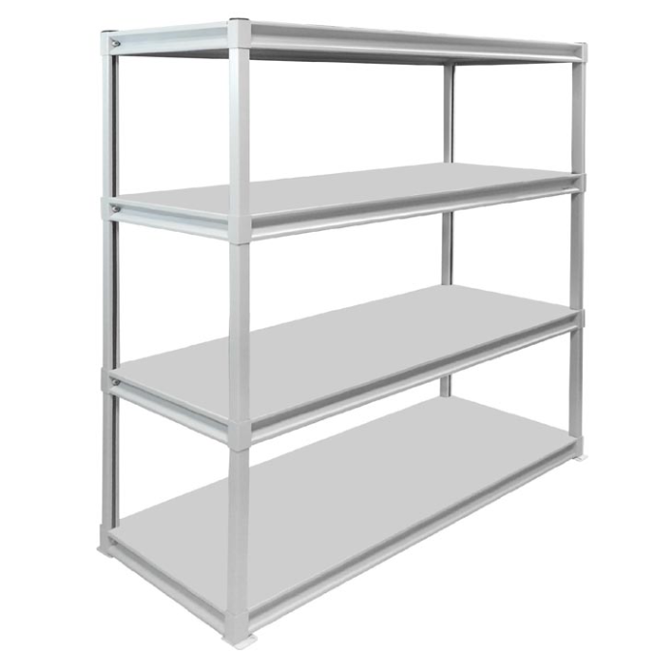 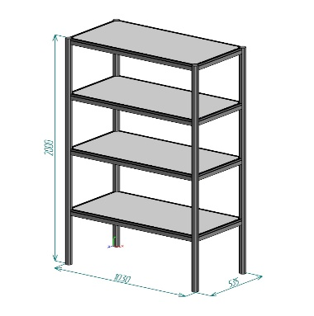 |  |  | 6 | шт.
 | Вешалка настенная |  |  |  | 4 | шт.
 | Вешалка напольная |  |  |  | 4 | шт.
 | Кулер, холодная-горячая вода (5 бутылей воды) |  |  |  | 3 | компл.
 | Чайник и чай 300 пакетиков ( черный и зеленый) |  |  |  | 2 | компл.
 | Кофемашина зерновая и 5 упаковки кофейных зерен | 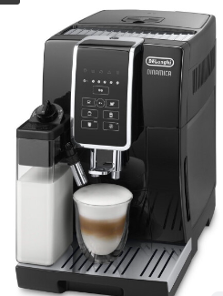 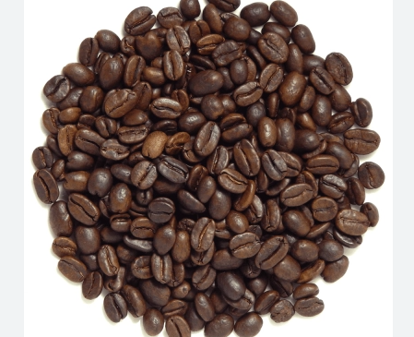 |  |  | 2 | компл.
 | Стаканчики одноразовые бумажные и ложки (деревянные стики) |  |  |  | 600 | шт.
 | Стаканчики одноразовые, пластиковые | 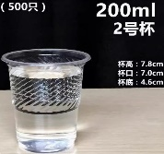 |  |  | 600 | шт.
 | Сахар в стиках | 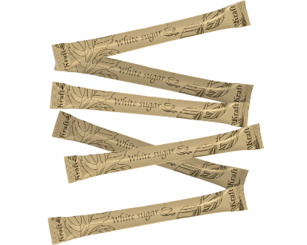 |  |  | 500 | шт.
 | Салфетки влажные и салфетки сухие |  |  |  | 7 | компл.
 | Корзина для бумаги и одноразовые пакеты |  |  |  | 12 | компл.
 | Бак для мусора с крышкой и одноразовые пакеты |  |  |  | 4 | компл.
 | Удлинитель (минимум 1,5) | 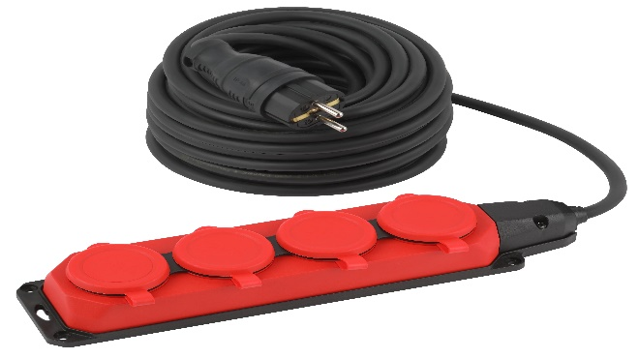 |  |  | 2 | шт.
 | Зеркало в подсобное помещение настенное | 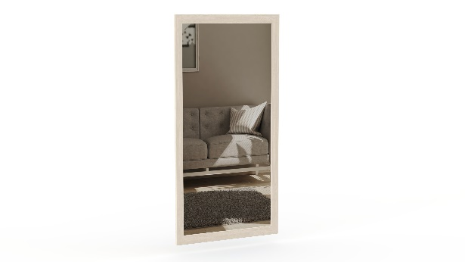 |  |  | 2 | шт.
 | Сливки порционные |  |  |  | 300 | шт.
 | Вода бутилированная без газа 0,5 |  |  |  | 100 | шт.
ИТОГО РАБОТ: |  |  |  |  |  |  | #REF!
НАЛОГИ (Система налогобложения_____________):
ИТОГО С НАЛОГАМИ: |  |  |  |  |  |  | #REF!

